Test_Plan
Trimming | TEST NO | TEST NAME | TEST PIN | TARGET | VDD | TEST CONDITION | TEST TYPE | SET REG | TRIM REG | DESCRIPTION | NOTE
 |  | VDD OFF/ON wait time |  |  |  |  |  | VDD 0 -> 3.3V wait time > 20msec
 | - | Common Register setting |  |  |  |  |  | OTP PROTECT 0xF4 A5A
 | 1 | 1.5V LDO(DIGITAL) | LDOO(38) | 1.5V | 3.3 | Loaded with 1uF | Voltage | - | vctl_ldo[4:0] 0xF5[4:0] | Voltage = 1.5V | LDOI / LDOO 연결 및 1uF CAP을 외부에 추가
 | 2 | 3.0V DAC | DACO1(47) | 3.0V | 3.3 | High - Z | Voltage | 0x1B : 0808 TEST_EN = 1'b1 DACO(1,2,3)_DIRECT = 3'b 111 0xF0 : 8700 CURR_TGT_DAC1[11:0] = 12'd4095 0x44 : FFFF | dac_ctl[5:0] 0xF6:[13:8] | Voltage = 3.0V | 내부에서 DAC 용 LDO를 통해 Trim함. LDO를 DAC 3개가 공동으로 사용하므로 한 개만 Trim해도 다른 DAC도 동일하게 적용됨. (CURR_TGT_DAC1~3[11:0] 제어시 vsync 입력 필수)
 | 3 | DAC1 OFS | DACO1(47) | 146.5mV | 3.3 | VSYNCI(3) = 120Hz | Voltage | 0x1B : 0808 TEST_EN = 1'b1 DACO(1,2,3)_DIRECT = 3'b 111 0xF0 : 8700 CURR_TGT_DAC1[11:0] = 12'd200 0x44 : C8 DAC_LVL[1:0] = 2'b0 0x42 : 0 | dac1_ofs[7:0] 0xF6:[7:0] | Voltage = 146.5mV ≒ 3.0V * ( 200 / 4095 ) | Signed magnitude (CURR_TGT_DAC1~3[11:0] 제어시 vsync 입력 필수) offset 1step = 3 / 4095 V
 | 4 | DAC2 OFS | DACO2(43) | 146.5mV | 3.3 | VSYNCI(3) = 120Hz | Voltage | 0x1B : 0808 TEST_EN = 1'b1 DACO(1,2,3)_DIRECT = 3'b 111 0xF0 : 8700 CURR_TGT_DAC2[11:0] = 12'd200 0x45 : C8 DAC_LVL[1:0] = 2'b0 0x42 : 0 | dac2_ofs[7:0] 0xF7[7:0] | Voltage = 146.5mV ≒ 3.0V * ( 200 / 4095 ) | Signed magnitude (CURR_TGT_DAC1~3[11:0] 제어시 vsync 입력 필수) offset 1step = 3 / 4095 V
 | 5 | DAC3 OFS | DACO3(39) | 146.5mV | 3.3 | VSYNCI(3) = 120Hz | Voltage | 0x1B : 0808 TEST_EN = 1'b1 DACO(1,2,3)_DIRECT = 3'b 111 0xF0 : 8700 CURR_TGT_DAC3[11:0] = 12'd200 0x46 : C8 DAC_LVL[1:0] = 2'b0 0x42 : 0 | dac3_ofs[7:0] 0xF7[15:8] | Voltage = 146.5mV ≒ 3.0V * ( 200 / 4095 ) | Signed magnitude (CURR_TGT_DAC1~3[11:0] 제어시 vsync 입력 필수) offset 1step = 3 / 4095 V
 | 6 | 1.5V LDO(OSC_A) | TESTA(40) | 1.5V | 3.3 | High - Z | Voltage | 0x1B : 0808 TEST_EN = 1'b1 0xF0 : 8000 TEST_ANA_EN[2:0] = 3'b110 0x12 : 6 | ldo_osc_ctl[4:0] 0xF8:[15:8] | Voltage = 1.5V
 | 7 | OSC_A | SVO9(16) | 35MHz | 3.3 | 1 divider | Frequency | 0x1B:0808 TEST_EN = 1'b1 MCLK64_O = 0'b1 MCLK_SEL = 1'b1 0xF0 : 8012 OSC_MAN_EN_A 0x65 : 8010 (default) OSC_FLL_MAN_A[15:0] 0x66 : 8000 (default) | osc_rctl[4:0] 0xF8:[4:0] | Freq = 35MHz | *현재 version 상 FLL출력 은 별도 세팅을 통해 D1(50)Pin에서 출력을 확인해야됨, 이경우 32분주*
 | 8 | OSC_B | DIO1(50) | 1.09375MHz | 3.3 | 1/32 divider | Frequency | 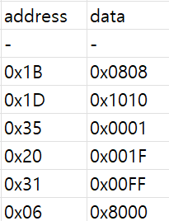 | osc_rctl2[4:0] 0xF9:[4:0] | Freq = 1.09375MHz ≒ 35 / 32 = 1.09375MHz | Vsync 120Hz 입력 필요
 | 9 | eFuse Write |  |  | 3.3 |  |  | eFuse 가이드 참조 |  |  | Write 시점에만 VDD = 5.5V

1ST TEST | TEST NO | TEST NAME | TEST PIN | TARGET | VDD | TEST CONDITION | TEST TYPE | SET REG | TEST LIMIT | DESCRIPTION | NOTE
 | - | Common Register setting |  |  |  |  |  | -
 | 1 | LKG | ALL PIN(N) |  | 3.3 |  | Current |  | +10nA / - 2nA
 | 2 | IDDS | VDD |  | 3.3 | STANDBY MODE | Current |  |  |  | 전원 인가후 아무 행동도 하지 않은 시점
 | 3 | IDDD | VDD |  | 3.3 | ACTIVE MODE | Current |  |  |  | 별도 운용 시나리오 적용 필요
 |  | SCAN MODE |  |  | 3.3 | LDOI : LDOO open LDOI = 1.5V input TEST = VDD
 | 4 | IDDQ_A | VDD |  | 3.3 | SCAN MODE | Current |  |  |  | SCAN MODE 진입 후 VDD 전류 측정
 | 5 | IDDQ_D | VDD1P5 |  | 1.5 | SCAN MODE | Current |  | TBD |  | SCAN MODE 진입 후 외부인가 1.5V 전류 측정
 |  | SCAN TEST |  |  | 3.3 |  |  | 별도 조건
 |  | NORMAL MODE |  |  | 3.3 | LDOI : LDOO short TEST = 0V
 | 6 | 1.5V LDO(DIGITAL) | LDOO(38) | 1.5V | 3.3 | High - Z | Voltage | 0x1B : 0808 TEST_EN = 1'b1 0xF0 : 8000 |  | Voltage = Target
 | 7 | 1.5V LDO_A(FLL_A) | TESTA(40) | 1.5V | 3.3 | High - Z | Voltage | 0x1B : 0808 TEST_EN = 1'b1 TEST_ANA_EN=3'd6 0x12 : 6
 | 8 | 1.5V LDO_B(FLL_B) | TESTA(40) | 1.5V | 3.3 | High - Z | Voltage | 0x1B : 0808 TEST_EN = 1'b1 TEST_ANA_EN=3'd5 0x12 : 5
 | 9 | FLL_A | SVO9(16) | 30M/32 = 0.9375M 35M/32 = 1.09375M 40M/32 = 1.25M | 3.3 | VSYNCI(3) = 120Hz | Frequency | TEST_EN = 1'b1 MCLK64_O = 1'd : 1 MCLK1_O = 1'd : 0 MCLK_SEL = 1'd 1 0xF0 : 8003 OSC_MAN_EN_A = 1'd : 0 FLT_GAIN_A[1:0] = 2'd : 2 0x65 : 12 FLL1_EN = 1'd : 1 FLLSYNC = 1'd : 0 (default) FLL1CNT[20:0] = 21'd 250000 (30M) 0x37 : D090 0x38 : B003 FLL1CNT[20:0] = 21'd 291667 (35M) 0x37 : 7353 0x38 : B004 FLL1CNT[20:0] = 21'd 333333 (40M) 0x37 : 1615 0x38 : B005 | ± 0.5% | * 계산식 * 목표주파수 / 120 (VSYNC주파수) = CNT값 (10진수) | * 현재 version 상 FLL_A는 FLL로 구동불가* FLL1_EN = 1'd : 0 0x38 : 0 OSC_MAN_EN_A 0x65 : 8010 (default) OSC_FLL_MAN_A[15:0] 0x66 : 8000 (default)
 | 10 | FLL_B | SVO9(16) 임시 D1(50) | 30M/32 = 0.9375M 35M/32 = 1.09375M 40M/32 = 1.25M | 3.3 | VSYNCI(3) = 120Hz | Frequency | 0x1B : 0808 TEST_EN = 1'b1 MCLK64_O = 1'd : 1 MCLK1_O = 1'd : 0 MCLK_SEL = 1'd 0 0xF0 : 8001 OSC_MAN_EN_B = 1'd : 0 FLT_GAIN_B[1:0] = 2'd : 2 0x67 : 12 FLL2_EN = 1'd : 1 FLLSYNC = 1'd : 0 (default) FLL2CNT[20:0] = 21'd 250000 (30M) 0x39 : D090 0x3A : B003 FLL1CNT[20:0] = 21'd 291667 (35M) 0x39 : 7353 0x3A : B004 FLL1CNT[20:0] = 21'd 333333 (40M) 0x39 : 1615 0x3A : B005 | ± 0.5% | * 계산식 * 목표주파수 / 120 (VSYNC주파수) = CNT값 (10진수) | *현재 version 상 FLL출력 은 별도 세팅을 통해 D1(50)Pin에서 출력을 확인해야됨* Register 이름과 달리 출력은 1/32 분주
 | 11 | DAC(1,2,3) 3Point | DACO1(47) DACO2(43) DACO3(39) | P1 = 146.5mV P2 = 732.6mV P3 = 2197.8mV | 3.3 | VSYNCI(3) = 120Hz | Voltage | 0x1B : 0808 TEST_EN = 1'b1 DACO(1,2,3)_DIRECT = 3'b 111 0xF0 : 8700 CURR_TGT_DAC1[11:0] = 12'd200 / 12'd1000 / 12'd3000 0x44 : C8 / 3E8 / BB8 CURR_TGT_DAC2[11:0] = 12'd200 / 12'd1000 / 12'd3000 0x45 : C8 / 3E8 / BB8 CURR_TGT_DAC3[11:0] = 12'd200 / 12'd1000 / 12'd3000 0x46 : C8 / 3E8 / BB8 DAC_LVL[1:0] = 2'b0 0x42 : 0 | ± 2% | P1 = 3 * 200 / 4095 = 146.5mV P2 = 3 * 1000 / 4095 = 732.6mV P3 = 3 * 3000 / 4095 = 2197.8mV | (CURR_TGT_DAC1~3[11:0] 제어시 vsync 입력 필수)
 | 12 | UVOV(1P5) | TESTA(40) | T0 : UV = H / OV = L T1 : UV = L / OV = L T2 : UV = L / OV = H | 3.3 | **TESTA** T0 = 1V T1 = 1.5V T2 = 2V | Flag | 0x1B : 0808 TEST_ANA_EN[2:0] = 3'b010 0x12 : 2 INT_OV50_EN = 1'd 1 INT_UV50_EN = 1'd 1 INT_OV15_EN = 1'd 1 INT_UV15_EN = 1'd 1 0x13 : F000 |  | LDO_UV / LDO_OV : 'H' Check OV15_DET 0x19[13] UV15_DET 0x19[12] | TESTA PIN에 T0/T1/T2 에 해당하는 전압을 각각 인가 T0/T1/T2 마다 OV15 (0x19[13]) / UV15 (0x19[12]) 해당 BIT를 체크
 | 13 | UVOV(VDD) | TESTA(40) | T0 : UV = H / OV = L T1 : UV = L / OV = L T2 : UV = L / OV = H | 3.3 | **TESTA** T0 = 2.5V T1 = 3.3V T2 = 3.3V + O_TEST_ANA_EN[2:0] = 3'd 7 | Flag | 0x1B : 0808 TEST_ANA_EN[2:0] = 3'b011 0x12 : 3 INT_OV50_EN = 1'd 1 INT_UV50_EN = 1'd 1 INT_OV15_EN = 1'd 1 INT_UV15_EN = 1'd 1 0x13 : F000 |  | VDD_UV / VDD_OV : 'H' Check OV50_DET 0x19[15] UV50_DET 0x19[14] | TESTA PIN에 T0/T1/T2 에 해당하는 전압을 각각 인가 T0/T1/T2 마다 OV15 (0x19[15]) / UV15 (0x19[14]) 해당 BIT를 체크 *T2 테스트의 경우 O_TEST_ANA_EN[2:0]을 3'd 7로 세팅 필요 *
HVS | 14 | HVS |  |  |  |  |  | VDD = 6.2V (Pmos BV의 82%) Time = 0.5초
Function TEST | 15 | Function TEST |  | 별도 조건 | 5.5 |  |  | 별도조건
 | 15-1 | D out SLEW |  |  | 5.5 |  |  | 0x1B : 080A 0x35 : FFFF 0x36 : D8FF ( 0x21 : 7FFF ) ( 0x22 : 7FFF ) ( 0x23 : 7FFF ) ( 0x24 : 7FFF ) ( 0x25 : 7FFF ) ( 0x26 : 7FFF ) ( 0x27 : 7FFF ) ( 0x28 : 7FFF ) ( 0x04 : 8000 ) |  |  | Serializer SKEW EN CLK OSCB common mode All Channel Enable LD16bit ( 동작 확인 : Data transfer ON )
2ND TEST | 16 | LKG | ALL PIN(N) |  | 3.3 |  | Current |  | < Delta 0.5% | * 1ST TEST - 2ND TEST* | Limit 유동적 조절 필요
 | 17 | IDDS | VDD |  | 3.3 | STANDBY MODE | Current |  | < Delta 0.5% | * 1ST TEST - 2ND TEST*
 | 18 | IDDD | VDD |  | 3.3 | ACTIVE MODE | Current |  | < Delta 0.5% | * 1ST TEST - 2ND TEST*
 | 19 | IDDQ_A | VDD |  | 3.3 | SCAN MODE | Current |  | < Delta 0.5% | * 1ST TEST - 2ND TEST*
 | 20 | IDDQ_D | VDD1P5 |  | 1.5 | SCAN MODE | Current |  | < Delta 0.5% | * 1ST TEST - 2ND TEST*

TEST_ANA_EN[2:0] | NET NAME | DESRIPTION
0 | NC
1 | NC
2 | UVOV_TEST_1P5 | Test input 1.5V UVOV
3 | UVOV_TEST_5P0 | Test input 5V UVOV
4 | !BN_2U_TEST | Test output 2uA BGR Current
5 | OSCLDO1P5_B | Test output OSC LDO 1.5V (B)
6 | OSCLDO1P5_A | Test output OSC LDO 1.5V (A)
7 | NC

Clk_설정
 |  |  |  |  |  | CDC 주의
 | CLK 관련설정 | 연결 block | 0 | 1 | EXT_MCLK (MCLK 인가) | channel out spread | OSC 1 공통 | OSC 2 공통 ( MCLK open )
 | OSC1_SPREAD_EN | FLL1
 | OSC2_SPREAD_EN | FLL2
 | SPREAD1_SPD | FLL1
 | SPREAD2_SPD | FLL2
 | SPRD1_GAIN | FLL1
 | SPRD2_GAIN | FLL2
 | OPT_CLK_SEL | opt_clk | osc2 | mclk | 1 | 0 | x | 0
 | LD_RD_CLK_SEL [11] | LD_buffer - ch_if | opt_clk | osc1 | 1 | 0 | x | 1
 | SERIALIZE_CLK_SEL [3] | ch_if | opt_clk | osc1 | 1 | 0 | x | 1
 | SVO_CLK_SEL | SVO | opt_clk | osc1 | 0 | 1 | x | 0

 | OSC 2 를 꺼내는 법
 |  |  |  |  |  | address | data
1 | SW reset |  |  |  |  | - | -
2 | OSC2 클럭 통일 |  |  |  |  | 0x1B | 0x0808 | MCLK(Mhz) | 32분주 clk 계산 (us)
3 | Serial Hi/Low 를 1:1 로 설정한다 ( 32분주의 경우 16,16 으로 설정 ) |  |  |  |  | 0x1D | 0x1010 | 35 | 892.9 | 0.00112
4 | Channel 을 켠다 |  |  |  |  | 0x35 | 0x0001
5 | daisy_dev_ch_size 를 >0 으로 설정한다 |  |  |  |  | 0x20 | 0x001F
6 | Block size 를 >0 으로 설정한다 |  |  |  |  | 0x31 | 0x00FF
7 | DIO 의 출력 CLK 을 확인한다 |  |  |  |  | 0x06 | 0x8000 | DIO 에서 출력한 clk 에서 x32 하면 MCLK 주파수 입니다.
8 | Vsync (>120Hz) 마다 6번을 반복 |  |  |  |  |  |  | 수식으로는 MCLK = DIO CLK x 32

 | <simulation 예제>
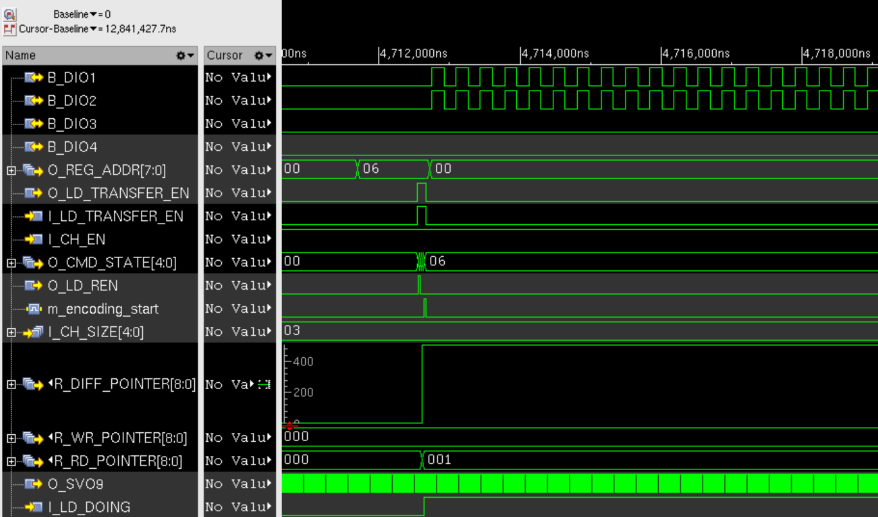

 | OSC2 주파수 trim 방법

 | 1. Vsync 와 Vsync 사이 중간 지점에서 DIO 출력된 CLK 의 주기를 측정한다
 | 2. 해당 클럭 주기 정보를 최소 100회 이상 average 한다
 | 3. 상기 결과 값이 원하는 값이 되도록 trim register 를 조정한다 ( trim register 상세정보는 XCR_TEST_PLAN 문서 참조 )

 | OSC1 주파수 trim 방법
 | 1. SVO9 로 MCLK 을 분주하지 않고 출력시킨다 ( 0xF0 : 0x80120 )
 | 2. 측정 방법은 기존 XC24 와 동일한 방법을 사용한다

